상품제안서
밸류엠 360도 턴 어라운드 맥세이프 보조배터리&무선충전기 | 상품코드: F27467

 |  |  |  |  |  |  | 02-412-0044 | www.easy1.co.kr
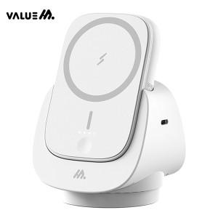

【상세/제작정보】

【인쇄/포장옵션】 | 레이저, 풀칼라 / 시판박스

【공급단가】 | 수량 | 30~ | 50~ | 100~ | 300~ | 500~
*VAT별도 | 단가 | 41,080원 | 40,440원 | 39,500원 | 37,920원 | 36,340원

【상품 URL】 | http://www.easy1.co.kr/src/goods_detail.php?gdno=27467

